Legenda
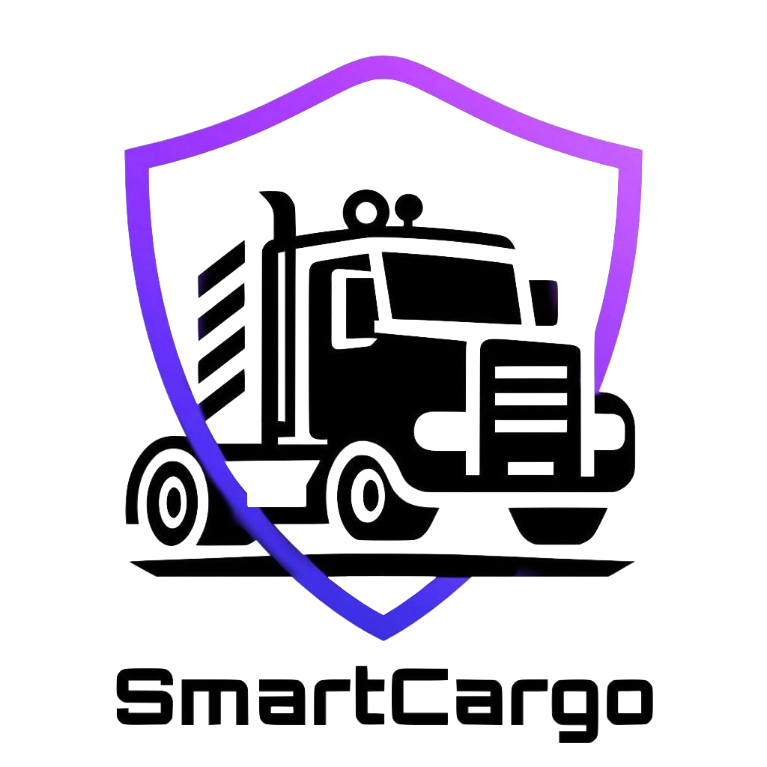
 | Progetto C07: SmartCargo
 | RiskRegister V2.0
 | PM: Vincenzo Esposito, Nicola Tortora

 | Legenda

 | Probabilità
 | Bassa
 | Medio-Bassa
 | Media
 | Alta

 | Impatto
 | Limitato
 | Tollerabile
 | Grave
 | Catastrofico

 | Status
 | Non riscontrato
 | Aperto
 | Sotto controllo
 | Chiuso

